Presentación del Anexo
 | Objetivo y comentarios para el uso del Anexo
 | Anexo 8. Recomendaciones para el diagnóstico de adaptación

Objetivo
Proporcionar los elementos básicos para evaluar la vulnerabilidad, ejemplos de indicadores y fuentes de información para realizar los diagnósticos de adaptación del Programa Municipal de Cambio Climático (PMCC). Contiene criterios para evaluar la exposición, la sensibilidad y la capacidad adaptativa.

Comentarios para el uso de este anexo
El presente anexo se compone de cuatroelementos.
Hoja 1. Información general: Esta hoja contiene recomendaciones para la presentación del apartado Diagnóstico de adaptación en el PMCC.
Hojas 2, 3 y 4 (Exposición, Sensibilidad y Capacidad adaptativa): En estas hojas encontrará recomendaciones e instrucciones para realizar la evaluación del municipio, así como los elementos para realizar dicha evaluación, fuentes que podrá consultar para la obtención de información, y sugerencias para reportar los resultados.

Comentarios técnicos
Diagnóstico local para la adaptación al cambio climático
En la revisión de los Planes de Acción Climática Regional (PACREG) y de los Programas Municipales de Cambio Climático (PMCC) del estado de Jalisco, así como de las diversas guías para la elaboración de programas a nivel municipal, se encontró que coinciden en la existencia de grandes retos en la elaboración de los diagnósticos de adaptación a nivel local. Entre ellos destacan:
• | Falta de información a nivel local
• | Personal especializado en los municipios
• | Escasez de capacidades técnicas
• | Presupuestos reducidos

Asimismo, la ausencia de una metodología universal para el desarrollo de diagnósticos de adaptación y vulnerabilidad que funcionen como guía para la elaboración y evaluación de los mismos, de los cuales se puedan obtener resultados comparables con otras regiones o municipios, y en los que se pueda identificar la vulnerabilidad con mayor detalle.

Por lo anterior, este apartado ha sido desarrollado a partir de diversas metodologías coincidentes con lo dictado por la Ley Estatal para la Acción ante el Cambio Climático (LEACC, 2015), con los objetivos de poder identificar elementos lo suficientemente robustos y comparables(y, al mismo tiempo, que puedan ajustarse a las diferentes necesidades y recursos disponibles en los diferentes municipios del estado de Jalisco), y de facilitar la identificación de los sectores y/o regiones con mayor prioridad y urgencia de implementar proyectos eficientes de adaptación al cambio climático a nivel local.

Realizar el Diagnóstico para la adaptación al cambio climático implica la interacción de tres conceptos: exposición, sensibilidad y capacidad adaptativa.

En el caso de la evaluación de la exposición,se trata dereconocer las amenazas actuales y futuras identificadas para la región o el municipio.

La sensibilidad consiste en saber qué sistemas tienen posibilidades de verse mayormente afectados.

En este sentido, el conjunto de la exposición y la sensibilidad es identificado como impacto potencial.

El último elemento es capacidad adaptativa,la cual implica aquellas capacidades y recursos que le permitirán al municipio enfrentar los impactos negativos del cambio climático. Dado que Jalisco se encuentra entre los primeros estados con mayor diversidad biológica y cultural, cabe resaltar la capacidad adaptativa de los ecosistemas,es decir, la habilidad de los ecosistemas de ajustarse al cambio climático (incluida la variabilidad del clima y sus extremos),con el fin de moderar daños potenciales, tomar ventaja de las oportunidades, y hacer frente a sus consecuencias.

¿Cómo se debe evaluar la vulnerabilidad a nivel regional/local?
En términos generales, se han delimitado 10 pasos para la identificación de sectores y/o regiones con mayor prioridad y urgencia de implementar proyectos eficientes de adaptación al cambio climático a nivel local.
 | 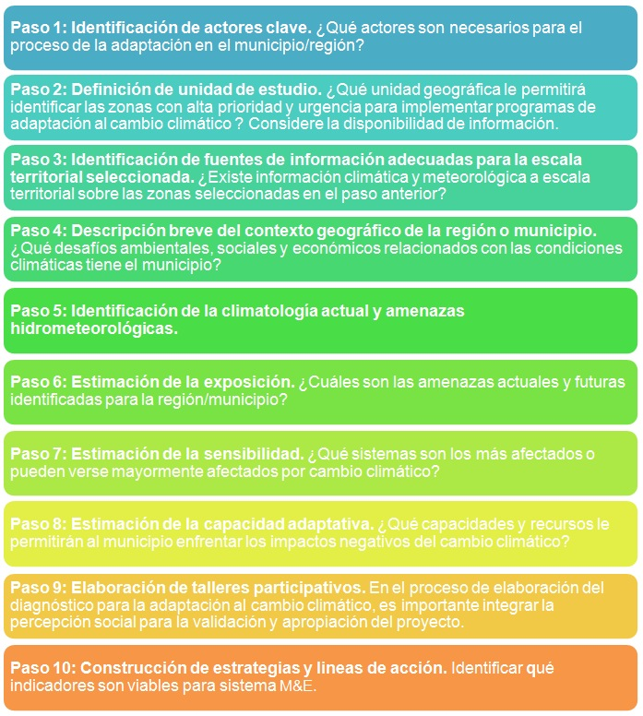

Con la intención de facilitar este proceso, se presentan tres anexos para evaluar la exposición, sensibilidad y capacidad adaptativa.

Bibliografía consultada
Banco Interamericano de Desarrollo, 2015. #Adaptacción. Ideas sobre adaptación al cambio climático para un futuro sostenible.Disponible en:
https://sector.iadb.org/es/adaptacion-al-cambio-climatico/pages/capacidad-adaptativa
Última visita: 20 de octubre de 2017.

Centro Mario Molina para Estudios Estratégicos sobre Energía y Medio Ambiente A.C., 2014. Guía para la elaboración de Programas Municipales de Acción Climática a nivel local,CONACYT, México.

Gobiernos Locales por la Sustentabilidad ICLEI, s.f. Metodología para la elaboración del Plan de Acción Climática Municipal (PACMUN).

Ley para la Acción ante el Cambio Climático del estado de Jalisco N° 25419/LX/15. Periódico Oficial El Estado de Jalisco, Jalisco, México, 27 de agosto de 2015.

Monterroso, A., C. Conde, C. Gay, D. Gomez, J. Lopez., 2012. Two methods to assess vulnerability to climate change in the Mexican agricultural sector. Mitigation and Adaptation of Strategies for Global Change. DOI 10.1007/s11027-012-9442-y

